ÍNDICE
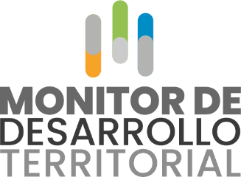
 | ÍNDICE
BASES MONITOR DE DESARROLLO TERRITORIAL - Subregiones PDET

1 Demografía: Presenta indicadores que hacen seguimiento a las cifras de población junto con todas sus características.

2 Desempeño Municipal: Presenta los principales indicadores que miden el desempeño de las entidades territoriales en temas fiscales, gestión y resultados.

3 Desarrollo Económico: Muestra el comportamiento de las actividades económicas, en diferentes sectores, de las entidades territoriales.

4 Sector Agropecuario: Ofrece una mirada al comportamiento agropecuario del país y las entidades territoriales.

5 Sector Turismo: Provee información del sector en cuanto a infraestructura, capital humano disponible y recepción de turistas extranjeros.

6 Transporte: Se presentan indicadores de circulación de pasajeros y carga en los diferentes municipios del país.

7 Sector Minero-Energético: Entrega las producciones y regalías generadas por la extracción de minerales e hidrocarburos.

8 Sector Ambiental: Presenta indicadores de precipitaciones promedio, perdida de bosque natura, emisiones de CO2 asociadas a dicha perdida de bosque y eventos de emergencia reportados en las entidades territoriales.

9 Inclusión Financiera: Presenta datos relacionados con el comportamiento en materia de inclusión financiera de los municipios.

10 Sector Educativo: Entrega indicadores medidos por el Ministerio para todos los niveles de educación que se ofrecen en el país.

11 Sector Salud: Presenta indicadores que le hacen seguimiento a condiciones de salud pública de los municipios en materia de capacidad y calidad de los territorios.

12 Seguridad y Convivencia: Desde esta dimensión se tasan y presentan los principales hechos delictivos monitoreados por la Policía Nacional.

13 Violencia Basada en Género: Presenta el recuento de delitos registrados por razones de género.

